sql실행순서
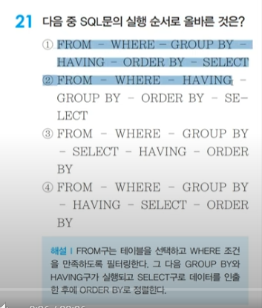
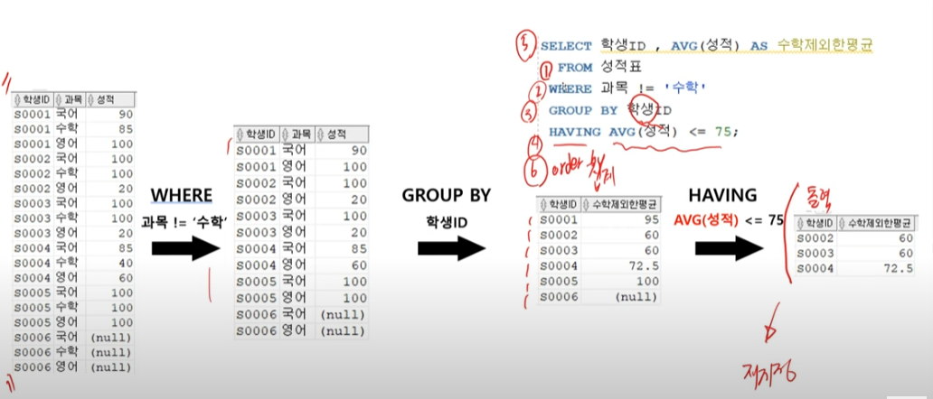

Sheet2
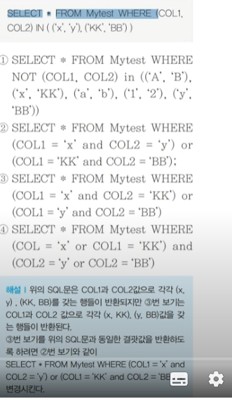
정답 : 3번

and연산자는 or연산자보다 우선순위가 높다

DCL(grant)
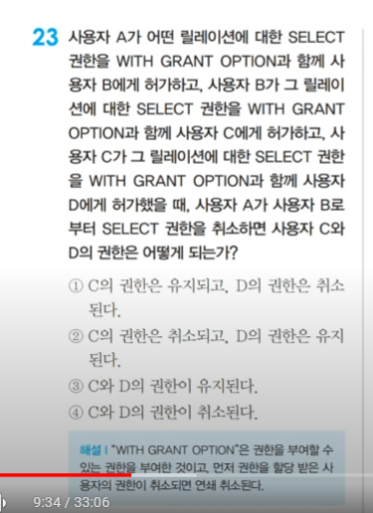
 | 권한회수를 revoke라한다

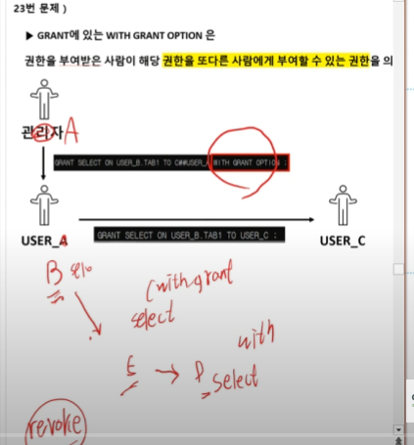

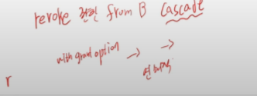
정답 : |  | cascade가 없으면 B만 뺴았기고, c,d권한은 남아있다
1) cascade 가 있으면 4번
2) cascade가 없으면 3번

drop table _cascade constraints
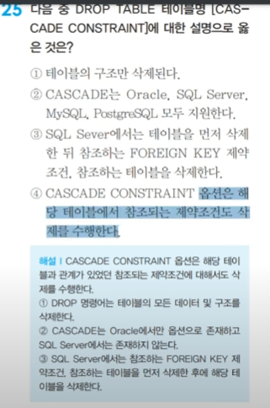
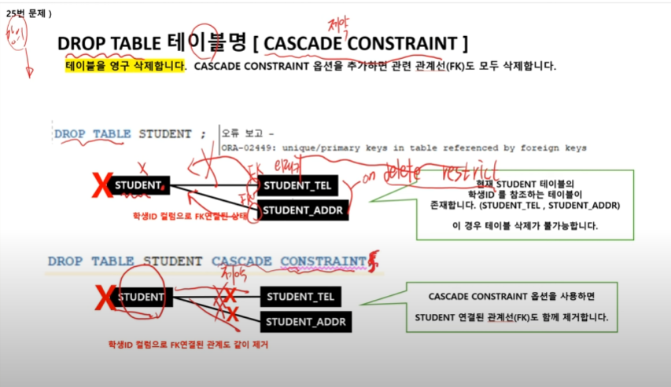

cascade는 sql server에서는 사용할 수 없다

오라클 90퍼, sql server 는 10퍼

dml dcl tcl
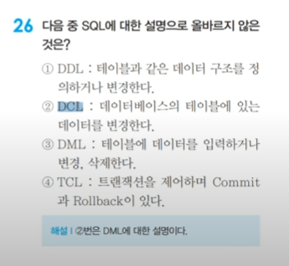

null group func
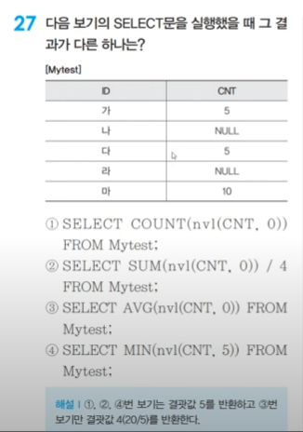
count(*) : null포함 카운트
count(column name) : null 제외 카운트

AVG(CNT) : 20 / 3
AVG(nvl(CNT,0)) : 20 / 5

count(distinct)
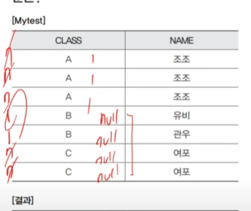
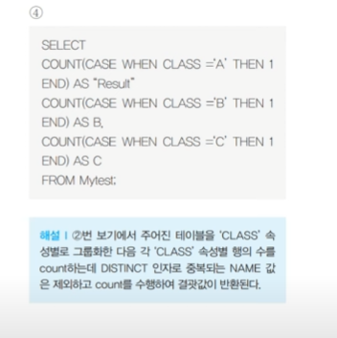
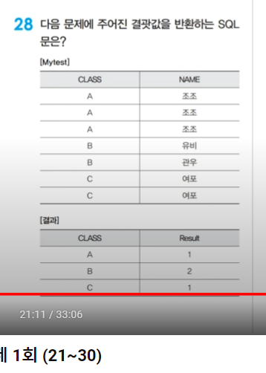
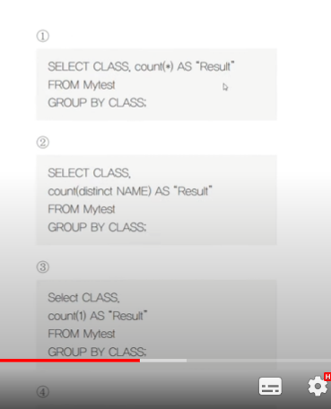
28번부터 | 정답: 2번

 | count(distinct..)

 | count(*) = count(1) = count(0)

 | 4번 풀이

dense_rank
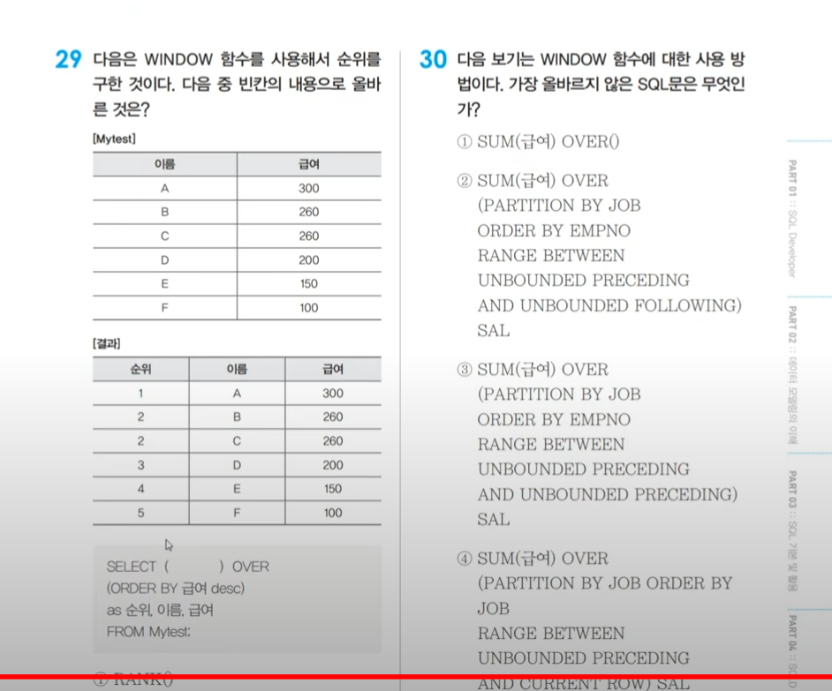

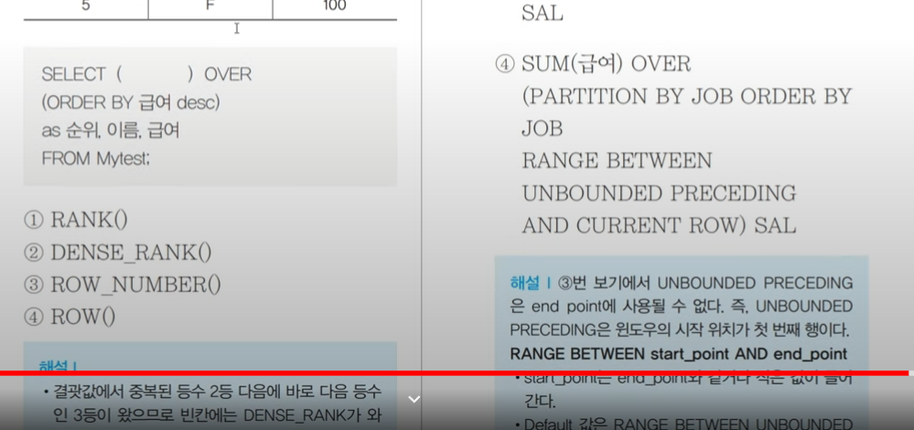

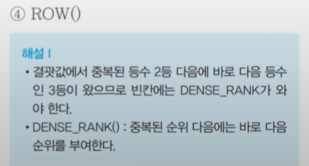

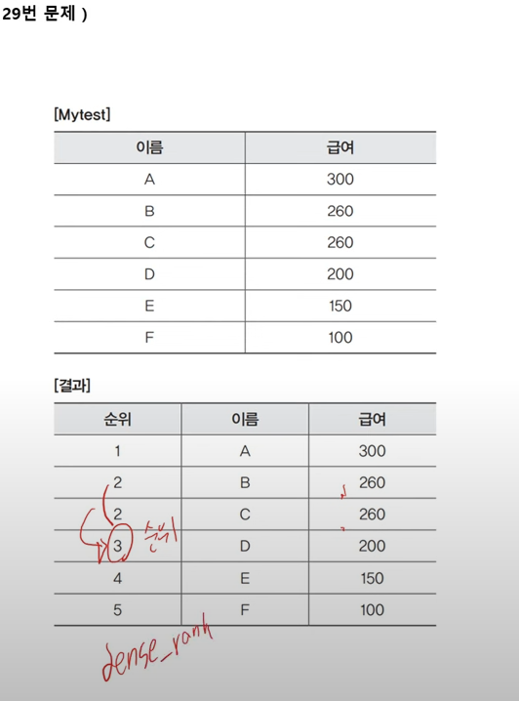

1 | 1
2 | 2
2 | 2
3 | 4
dense_rank | rank
빽빽한

